Oppskrift
Taco BowlTaco Bowl
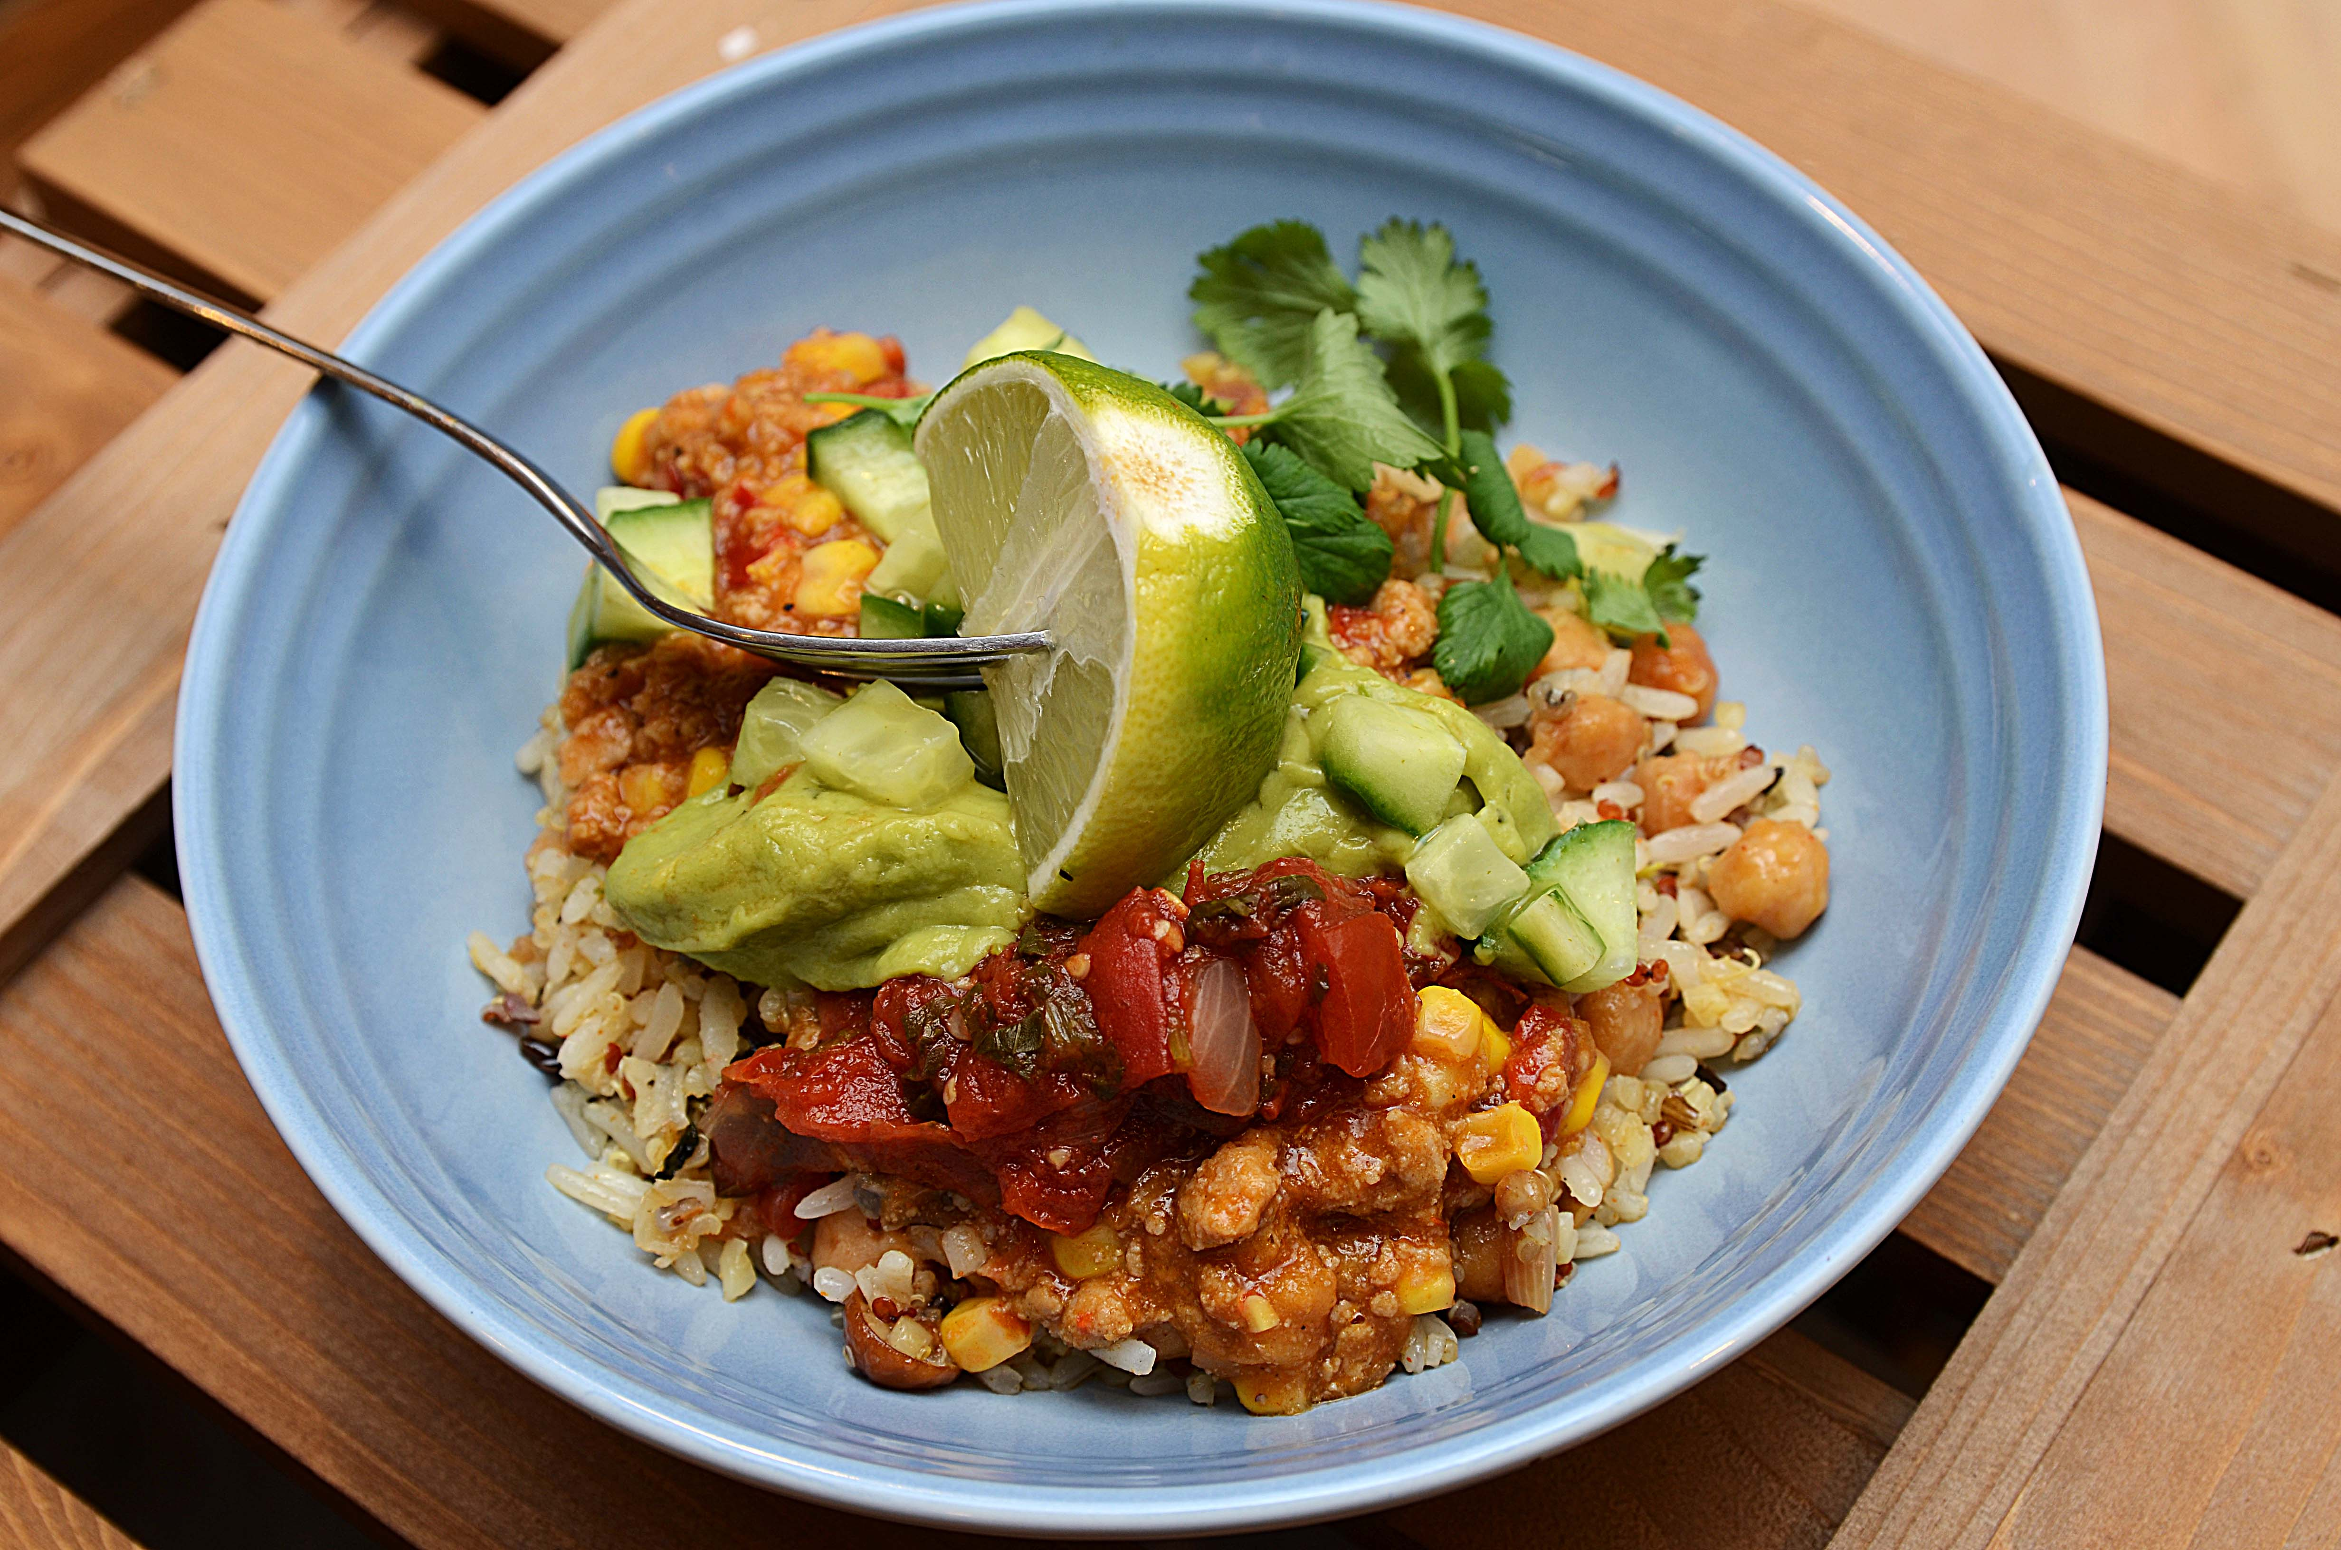

Mariner agurk i terninger i grønn Tabasco i minst 30 minutter Kok villris og quinoa i rikelig med vann i 18 minutter. Pass på tiden om du bruker kombidamper så risen ikke blir overkokt. Ha rismiksen, stubbskjellsopp, tacokrydder og garbanzobønner i en panne og litt vann, røres om og varmes noen minutter. Kyllingkjøttdeig og mais mikses, varmes opp i en kasserolle. Legg opp på tallerken: Rismiks, kyllingmiks, picantesaus, guacamole og marinert agurk. Toppes med lime og koriander Mariner agurk i terninger i grønn Tabasco i minst 30 minutter Kok villris og quinoa i rikelig med vann i 18 minutter. Pass på tiden om du bruker kombidamper så risen ikke blir overkokt. Ha rismiksen, stubbskjellsopp, tacokrydder og garbanzobønner i en panne og litt vann, røres om og varmes noen minutter. Kyllingkjøttdeig og mais mikses, varmes opp i en kasserolle. Legg opp på tallerken: Rismiks, kyllingmiks, picantesaus, guacamole og marinert agurk. Toppes med lime og koriander
Number of servingsNumber of servings | 1
EPDEPD | ProductProduct | Per servingPer serving |  | TotalTotal |  | QtyPerPackQtyPerPack | PackSizePackSize | PackUnitPackUnit | PackagingPackaging | ItemsItems
 | Agurk, terninger Agurk, terninger | 0.05 | kgkg | 0 | kgkg |  |  |  |  | 0
576090576090 | Villrismix *(kan inneholde spor av Gluten,Hvete gluten,Soya)Villrismix *(kan inneholde spor av Gluten,Hvete gluten,Soya) | 0.04 | kgkg | 0 | kgkg | 2 | 5 | kgkg | 2x5kg2x5kg | 0
24610772461077 | Quinoa Gourmand *(Gluten,Hvete gluten,kan inneholde spor av Egg,Lupiner,Melk,Selleri,Sennep,Sesamfrø,Soya)Quinoa Gourmand *(Gluten,Hvete gluten,kan inneholde spor av Egg,Lupiner,Melk,Selleri,Sennep,Sesamfrø,Soya) | 0.01 | kgkg | 0 | kgkg | 6 | 1 | kgkg | 6x1kg6x1kg | 0
40699364069936 | Premium Mais Premium Mais | 0.01 | kgkg | 0 | kgkg | 6 | 2.12 | kgkg | 6x2.12kg6x2.12kg | 0
 | Lime, båter Lime, båter | 0.01 | kgkg | 0 | kgkg |  |  |  |  | 0
 | Koriander Koriander | 0.002 | kgkg | 0 | kgkg |  |  |  |  | 0

 | * Allergens* Allergens

